المؤشرات الكلية

سوق العراق للاوراق المالية
جلسة الاثنين 2026/7/6 |  |  |  | تقرير أسعار الأسهم المتداولة لسوق العراق للأوراق المالية
الجلسة (116)
الاسهم المتداولة المدرجة و OTC |  |  | 1,110,299,457 |  |  | قيمة الأسهم المتداولة المدرجة و OTC |  | 1,966,996,860 |  |  | صفقات الشركات المدرجة وOTC | 915
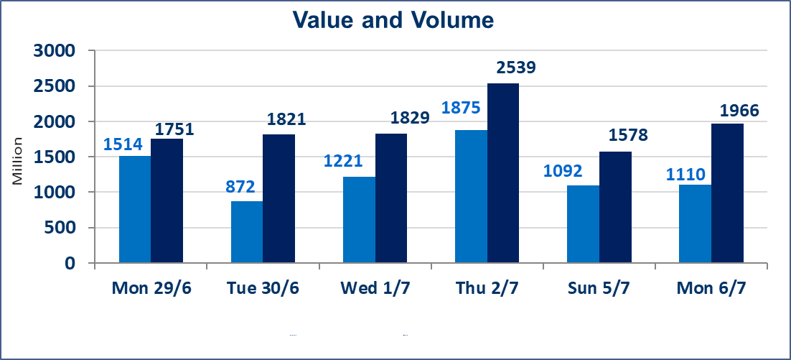
المؤشر60 ISX اليوم | 1018.76 |  | نقطة |  |  | المؤشر15 ISX اليوم | 1283.69 | نقطة
المؤشر 60 ISX السابق | 1022.46 |  | نقطة |  |  | المؤشر 15 ISX السابق | 1285.23 | نقطة
نسبة التغير | -0.36 |  | % |  |  | نسبة التغير | -0.12 | %
عدد النقاط | -3.70 |  | نقطة |  |  | عدد النقاط | -1.54 | نقطة

الشركات المدرجة | 103 | OTC | 17 | 120 |  | الشركات غير المتداولة المدرجة | 44 | OTC | 16 | 60
الشركات المتداولة | 45 | OTC | 1 | 46 |  | الشركات المرتفعة |  |  | 7
شركات الهيئة العامة |  |  |  | 6 |  | الشركات المنخفضة |  |  | 23
الموقوفة بقرار من هيأة الأوراق المالية |  |  |  | 8
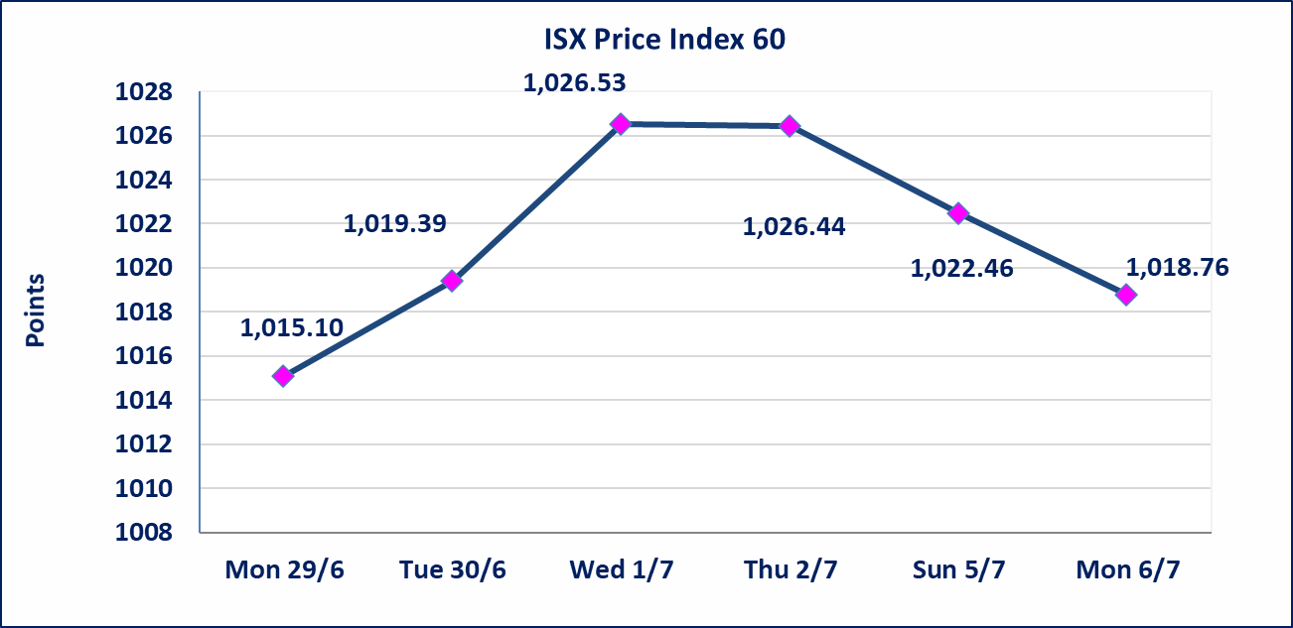
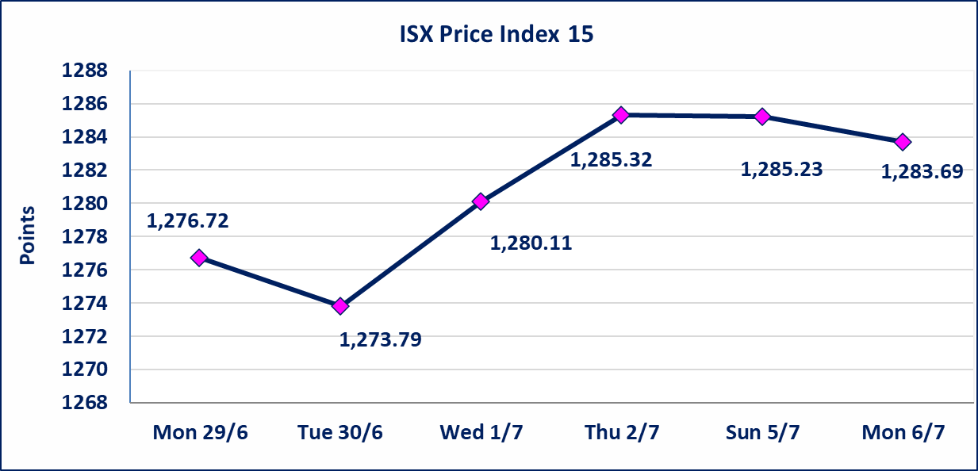

الشرق للتامين(NSHQ) | تم البدء بعمليات ايداع شهادات اسهم المساهمين لشركة الشرق للتامين إعتباراً من جلسة الثلاثاء 2026/7/7 وسيتم اطلاق التداول إعتباراً من جلسة الثلاثاء 2026/7/28 بعد ايداع 5% من رأس المال او بعد مرور (21) يوم من تاريخ بدء الايداع في منصة الشركات غير المدرجة ISX-OTC.
بوابة اسيا للتامين(NBAT) | تم البدء بعمليات ايداع شهادات اسهم المساهمين لشركة بوابة اسيا للتامين إعتباراً من جلسة الثلاثاء 2026/7/7 وسيتم اطلاق التداول إعتباراً من جلسة الثلاثاء 2026/7/28 بعد ايداع 5% من رأس المال او بعد مرور (21) يوم من تاريخ بدء الايداع في منصة الشركات غير المدرجة ISX-OTC.
الباتك للتامين(NGAT) | تم البدء بعمليات ايداع شهادات اسهم المساهمين لشركة الباتك للتامين إعتباراً من جلسة الثلاثاء 2026/7/7 وسيتم اطلاق التداول إعتباراً من جلسة الثلاثاء 2026/7/28 بعد ايداع 5% من رأس المال او بعد مرور (21) يوم من تاريخ بدء الايداع في منصة الشركات غير المدرجة ISX-OTC.
اليم الازرق للتجارة العامة(SYAM) | تم البدء بعمليات ايداع شهادات اسهم المساهمين لشركة اليم الازرق للتجارة العامة إعتباراً من جلسة الاربعاء 2026/6/3
الوطنية للصناعات الغذائية (INFF) | تم البدء بعمليات ايداع شهادات اسهم المساهمين لشركة الوطنية للصناعات الغذائية إعتباراً من جلسة الاحد 2026/5/24 وسيتم اطلاق التداول لحين اكمال انتهاء الاجراءات في مركز الايداع في منصة الشركات غير المدرجة ISX-OTC.
الحد الأعلى والادنى للتغير في السعر | نسبة التغير الحدود الدنيا للحركة السعرية للاسهم من (5% الى 10%) والحدود العليا من(10% الى 25%)في كافة المنصات ماعدا منصة OTC.
Web site : www.isx-iq.net E-mail : info-isx@isx-iq.net |  |  |  |  | 07834000034 - 07711211522 : ص . ب :3607 العلوية الهاتف |  |  |  |  |  | بغداد /الكرادة/ قرب المسرح الوطني /مجاور مصرف الخليج التجاري

نسبة التغير
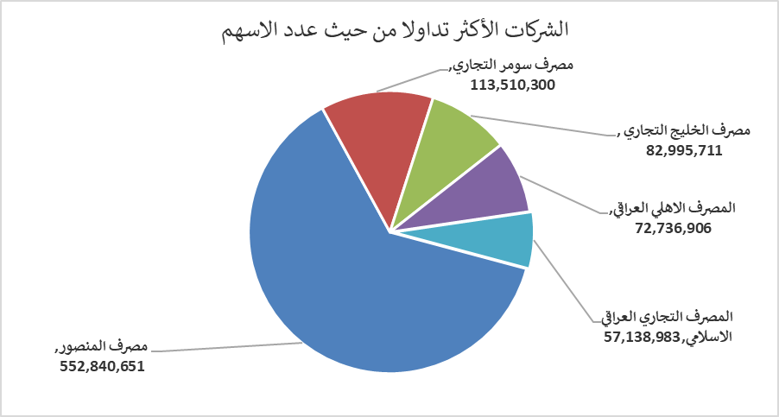
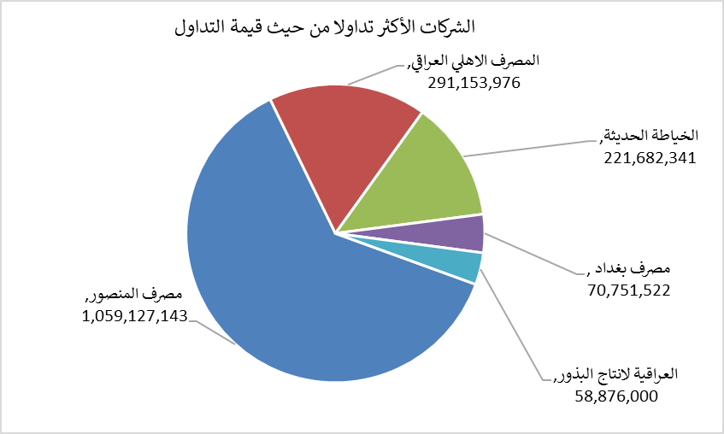
الشركات الأكثر ارتفاعاً وانخفاضاً

نسبة التغير لاسعار الاغلاق الاكثر ارتفاعاً |  |  |  | نسبة التغير لاسعار الاغلاق الاكثر انخفاضاً
اسم الشركة | اغلاق | التغير(%) | الاسهم المتداولة | اسم الشركة | اغلاق | التغير (%) | الاسهم المتداولة
العراقية لصناعات الكارتون | 2.420 | 9.50 | 27,343 | مصرف الشرق الأوسط | 0.080 | -11.11 | 2,643,178
الخياطة الحديثة | 6.450 | 7.50 | 35,432,027 | مصرف عبر العراق للاستثمار | 0.270 | -10.00 | 8,024,388
المصرف الدولي الإسلامي | 0.220 | 4.76 | 33,591 | الصناعات الالكترونية | 1.400 | -9.68 | 769,750
فندق بغداد | 12.500 | 4.17 | 13,750 | مصرف ايلاف الاسلامي | 0.270 | -6.90 | 1,033,403
مصرف الطيف الاسلامي | 0.890 | 1.14 | 39,412 | نقل المنتجات النفطية | 1.660 | -5.14 | 200,179

الشركات الاكثر نشاطا حسب الاسهم المتداولة (حجم التداول) |  |  |  | الشركات الاكثر نشاطا حسب القيمة المتداولة
اسم الشركة | اغلاق | التغير(%) | الاسهم المتداولة | اسم الشركة | اغلاق | التغير (%) | القيمة المتداولة
مصرف المنصور | 1.920 | 0.00 | 552,840,651 | مصرف المنصور | 1.920 | 0.00 | 1,059,127,143
مصرف سومر التجاري | 0.220 | 0.00 | 113,510,300 | المصرف الاهلي العراقي | 4.000 | -0.50 | 291,153,976
مصرف الخليج التجاري | 0.340 | -2.86 | 82,995,711 | الخياطة الحديثة | 6.450 | 7.50 | 221,682,341
المصرف الاهلي العراقي | 4.000 | -0.50 | 72,736,906 | مصرف بغداد | 3.000 | 0.00 | 70,751,522
المصرف التجاري العراقي الاسلامي | 0.650 | -1.52 | 57,138,983 | العراقية لانتاج البذور | 6.630 | -1.04 | 58,876,000

